Sheet4
云南省2021年面向选定高校招录定向选调生计划
职位所属行政层级 | 招录人数
保山市县（市、区）级 | 5
保山市州（市）级 | 9
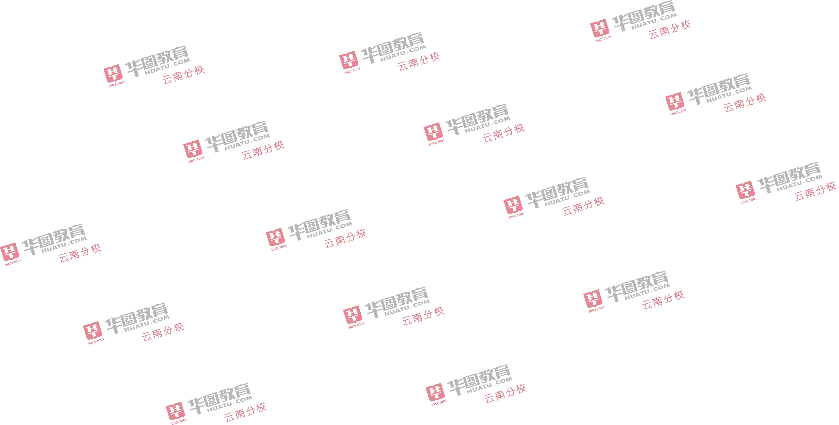
楚雄州县（市、区）级 | 10
楚雄州州（市）级 | 10
大理州县（市、区）级 | 11
大理州州（市）级 | 2
德宏州县（市、区）级 | 5
迪庆州县（市、区）级 | 3
迪庆州州（市）级 | 8
红河州县（市、区）级 | 12
红河州州（市）级 | 7
昆明市州（市）级 | 12
丽江市县（市、区）级 | 5
丽江市州（市）级 | 11
临沧市县（市、区）级 | 8
临沧市州（市）级 | 2
怒江州县（市、区）级 | 4
怒江州州（市）级 | 21
普洱市县（市、区）级 | 5
普洱市州（市）级 | 20
曲靖市县（市、区）级 | 8
曲靖市州（市）级 | 2
省级 | 114
文山州县（市、区）级 | 6
文山州州（市）级 | 5
西双版纳州县（市、区）级 | 4
西双版纳州州（市）级 | 3
玉溪市县（市、区）级 | 9
玉溪市州（市）级 | 2
昭通市县（市、区）级 | 10
昭通市州（市）级 | 5
总计 | 338

